Estadísticas
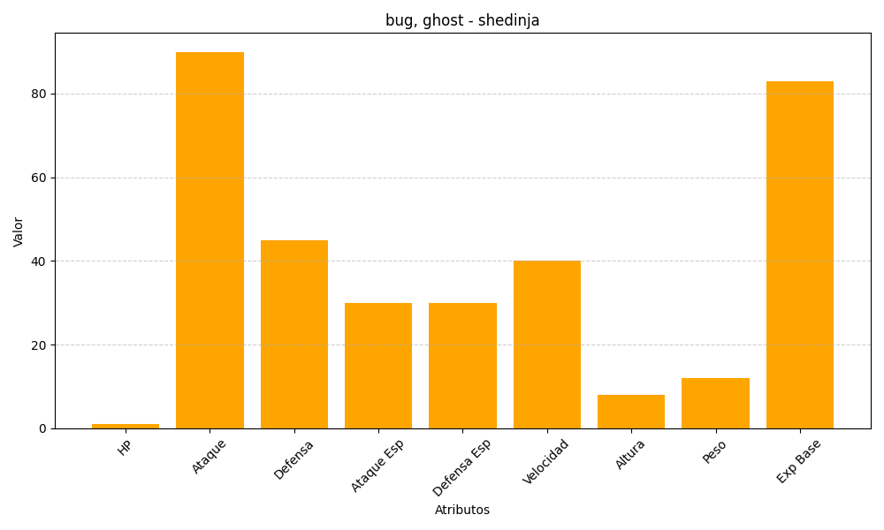
ID | Nombre | Tipo | HP | Ataque | Defensa | Ataque Especial | Defensa Especial | Velocidad | Altura | Peso | Experiencia Base
292 | shedinja | bug, ghost | 1 | 90 | 45 | 30 | 30 | 40 | 8 | 12 | 83

